TCO364080621
Última operación de Compraventa: 2020-08-03
HORA | PRECIO SUCIO | TASA | CANTIDAD | VOLUMEN | TIPO | TIPO PLAZO | TASA CUPON | MOD. PAGO | EMISION | VENCIMIENTO | SESIÓN | MERCADO
11:08:51 | 98.069 | 2.33 | 3,000,000,000 | 2,942,070,000 | Simultaneas | C | 0.0 | NO | 2020-06-09 | 2021-06-08 | ASCR | S

Nemotécnico: | TCO364080621 | Código Superfinanciera: | COL08TTTT013
Tipo de Título | TES | ISIN: | COL17CT03706
Emisor: | GNA | Fecha Emisión: | 2020-06-09
Fecha Vencimiento: | 2021-06-08 | Modalidad de Pago: | NO
Estado: | A | Moneda: | COP
Tasa de Referencia: | FS | Tasa Cupón: | 0.0
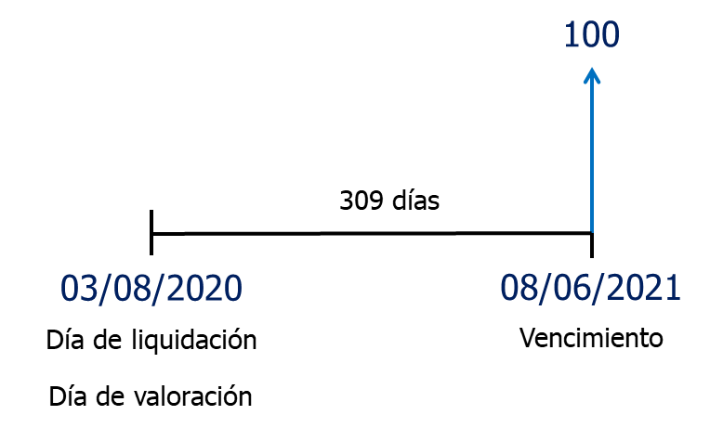
Referencia | TCO364080621
Precio sucio | 98.07
Rendimiento | 2.33%
Nominal | 100
Tasa cupón | 0.0%
Cupón | 0
Frecuencia cupón | NA
Vencimiento | 2021-06-08
Liquidación | 2020-08-03

 | Fechas | Días | Años | Flujo de Caja | VP FC | Años × VP FC | VP FC × (t2 + t)
Vencimiento | 2021-06-08 | 309 | 0.84657534247 | 100 | 98.06899591 | 83.022793798 | 153.30784389
 |  |  |  | Precio sucio | 98.07 | 83.02 | 153.31
$$\text{D} \text{=}\sum_{\text{t}\text{=1}}^{\text{n}}{\frac{\text{t} \text{×}\frac{{\text{F}\text{C}}_{\text{t}}}{{\left(\text{1} \text{+} \text{TIR}\right)}^{\text{t}}}}{\text{P}}}$$
 |  |  |  |  |  | Duración | 0.8466 | años
 |  |  |  |  |  | Duración | 0.8466 | años
 |  |  |  |  |  | DM | 0.82729926949
$$\text{DM} \text{=} \frac{\text{Duraci}\text{ó}\text{n}}{\text{1} \text{+} \text{TIR}}=\frac{\text{D}}{\text{1} \text{+} \text{TIR}}$$
 |  |  |  |  |  | DM | 0.82729926949
 |  |  |  |  |  | Convexidad | 1.4928861838
$$\text{Convexidad}\text{ = }\text{C} \text{= }\frac{\text{1}}{\text{P}{\text{(1} \text{+} \text{TIR}\text{)}}^{\text{2}}}\sum_{\text{t}\text{=1}}^{\text{n}}{\left[\frac{\text{F}{\text{C}}_{\text{t}}}{{\text{(1} \text{+} \text{TIR}\text{)}}^{\text{t}}} \text{×} \text{(}{\text{t}}^{\text{2}} \text{+} \text{t}\text{)}\right]}$$

$$\frac{\text{∆}\text{P}}{\text{P}} \text{=} \text{−} \text{D}\frac{\text{∆}\text{TIR}}{\text{(1} \text{+} \text{TIR}\text{)}}$$
$$\frac{\text{∆}\text{P}}{\text{P}} \text{=} \text{−} \text{DM} \text{×} \text{∆}\text{TIR}$$
 |  |  |  |  |  | Cambio en el precio
 |  |  |  |  |  | ΔTIR | 0.1%
 |  |  |  |  |  |  | ΔP/P
 |  |  |  |  |  | Con Duración | -0.0827%
$$\frac{\text{∆}\text{P}}{\text{P}} \text{=} \text{−} \text{DM} \text{×} \text{∆}\text{TIR} \text{+} \frac{\text{1}}{\text{2}} \text{×} \text{C} \text{×} {\left(\text{∆}\text{TIR}\right)}^{\text{2}}$$
 |  |  |  |  |  | Con DM | -0.0827%
 |  |  |  |  |  | Con Convexidad | -0.08266%

 |  |  |  |  |  |  | TIR | TIR + ΔTIR
 |  |  |  |  |  |  | 2.33% | 2.43%
 |  |  |  |  |  | Precio sucio | 98.07 | 97.99
 |  |  |  |  |  | Cambio real | -0.08266%

TFIT10040522
Última operación de Compraventa: 2020-08-03 13:22
HORA | PRECIO SUCIO | TASA | CANTIDAD | VOLUMEN | TIPO | TIPO PLAZO | TASA CUPON | MOD. PAGO | EMISION | VENCIMIENTO | SESIÓN | MERCADO
9:08:27 | 109.02 | 2.68 | 3,000,000,000 | 3,270,606,000 | Simultaneas | C | 7.0 | AV | 2012-05-04 | 2022-05-04 | ASIM | S

Nemotécnico: | TFIT10040522 | Código Superfinanciera: | COL08TTTF004
Tipo de Título | TES | ISIN: | COL17CT02864
Emisor: | GNA | Fecha Emisión: | 2012-05-04
Fecha Vencimiento: | 2022-05-04 | Modalidad de Pago: | AV
Estado: | A | Moneda: | COP
Tasa de Referencia: | FS | Tasa Cupón: | 7.0

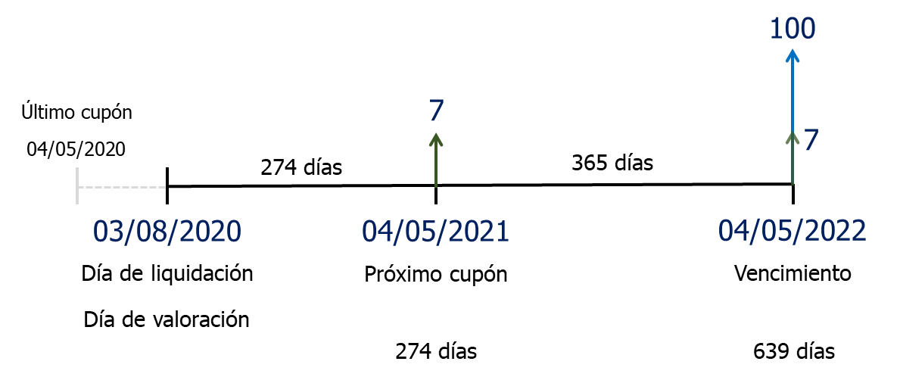
Referencia | TFIT10040522
Precio sucio | 109.02
Rendimiento | 2.68%
Nominal | 100
Tasa cupón | 7.0%
Cupón | 7
Frecuencia cupón | Anual
Vencimiento | 2022-05-04
Liquidación | 2020-08-03

 | Fechas | Días | Años | Flujo de Caja | VP FC | Años × VP FC | VP FC × (t2 + t)
Próximo cupón | 2021-05-04 | 274 | 0.75068493151 | 7 | 6.8623960353 | 5.1514972978 | 9.0186486939
Vencimiento | 2022-05-04 | 639 | 1.7506849315 | 107 | 102.15877007 | 178.84781939 | 491.95400183
 |  |  |  | Precio sucio | 109.02 | 184.00 | 500.97
$$\text{D} \text{=}\sum_{\text{t}\text{=1}}^{\text{n}}{\frac{\text{t} \text{×}\frac{{\text{F}\text{C}}_{\text{t}}}{{\left(\text{1} \text{+} \text{TIR}\right)}^{\text{t}}}}{\text{P}}}$$
$$\text{DM} \text{=} \frac{\text{Duraci}\text{ó}\text{n}}{\text{1} \text{+} \text{TIR}}=\frac{\text{D}}{\text{1} \text{+} \text{TIR}}$$
 |  |  |  | Precio limpio | 107.28 | Duración | 1.6877 | años
 |  |  |  | Cupón corrido |  | Duración | 1.6877 | años
 |  |  |  | Fecha último cupón | 2020-05-04 | DM | 1.6436885399
 |  |  |  | Liquidación | 2020-08-03 | DM | 1.6436885399
 |  |  |  | Días entre cupones | 365 | Convexidad | 4.3584440392
$$\text{Convexidad}\text{ = }\text{C} \text{= }\frac{\text{1}}{\text{P}{\text{(1} \text{+} \text{TIR}\text{)}}^{\text{2}}}\sum_{\text{t}\text{=1}}^{\text{n}}{\left[\frac{\text{F}{\text{C}}_{\text{t}}}{{\text{(1} \text{+} \text{TIR}\text{)}}^{\text{t}}} \text{×} \text{(}{\text{t}}^{\text{2}} \text{+} \text{t}\text{)}\right]}$$
 |  |  |  | Días último cupón | 90
 |  |  |  | Cupón corrido | 1.7260273973
 |  |  |  | Precio sucio | 109.002

$$\frac{\text{∆}\text{P}}{\text{P}} \text{=} \text{−} \text{D}\frac{\text{∆}\text{TIR}}{\text{(1} \text{+} \text{TIR}\text{)}}$$
 |  |  |  |  |  | Cambio en el precio
Rendimiento | 2.68% |  |  |  |  | ΔTIR | 0.1%
Precio sucio | 109.02 |  |  |  |  |  | ΔP/P
Nominal | $ 3,000,000 |  |  |  |  | Con Duración | -0.1644%
$$\frac{\text{∆}\text{P}}{\text{P}} \text{=} \text{−} \text{DM} \text{×} \text{∆}\text{TIR}$$
Inversión | $ 3,270,635 |  |  |  |  | Con DM | -0.1644%
 |  |  |  |  |  | Con Convexidad | -0.16415%
$$\frac{\text{∆}\text{P}}{\text{P}} \text{=} \text{−} \text{DM} \text{×} \text{∆}\text{TIR} \text{+} \frac{\text{1}}{\text{2}} \text{×} \text{C} \text{×} {\left(\text{∆}\text{TIR}\right)}^{\text{2}}$$
Rendimiento | 3.78% | ΔTIR = 0,1%
Precio sucio | 108.84
% cambio en precio | -0.16415%
Nominal | $ 3,000,000
Inversión | $ 3,265,266 |  |  |  |  |  | TIR | TIR + ΔTIR
 |  |  |  |  |  |  | 2.68% | 2.78%
Rendimiento | 1.68% | ΔTIR = -0,1% |  |  |  | Precio sucio | 109.02 | 108.84
Precio sucio | 109.20 |  |  |  |  | Cambio real | -0.16415%
% cambio en precio | 0.16459%
Nominal | $ 3,000,000
Inversión | $ 3,276,018

TFIT15260826
Última operación de Compraventa: 2020-08-03 12:26
HORA | PRECIO SUCIO | TASA | CANTIDAD | VOLUMEN | TIPO | TIPO PLAZO | TASA CUPON | MOD. PAGO | EMISION | VENCIMIENTO | SESIÓN | MERCADO
9:08:46 | 122.918 | 4.45 | 1,000,000,000 | 1,229,184,000 | Simultaneas | C | 7.5 | AV | 2011-08-26 | 2026-08-26 | ASCR | S

Nemotécnico: | TFIT15260826 | Código Superfinanciera: |  | COL08TTTF004
Tipo de Título | TES | ISIN: |  | COL17CT02625
Emisor: | GNA | Fecha Emisión: |  | 2011-08-26
Fecha Vencimiento: | 2026-08-26 | Modalidad de Pago: |  | AV
Estado: | A | Moneda: |  | COP
Tasa de Referencia: | FS | Tasa Cupón: |  | 7.5

Referencia | TFIT15260826
Precio sucio | 122.918
Rendimiento | 4.45%
Nominal | 100
Tasa cupón | 7.5%
Cupón | 7.5
Frecuencia cupón | Anual
Vencimiento | 2026-08-26
Liquidación | 2020-08-03

 | Fechas | Días | Años | Flujo de Caja | VP FC | Años × VP FC | VP FC × (t2 + t)
Próximo cupón | 2020-08-26 | 23 | 0.06301369863 | 7.5 | 7.4794518791 | 0.47130792663 | 0.50100678228
 | 2021-08-26 | 388 | 1.0630136986 | 7.5 | 7.1607964376 | 7.6120247063 | 15.703711243
 | 2022-08-26 | 753 | 2.0630136986 | 7.5 | 6.8557170298 | 14.143438146 | 43.321544788
 | 2023-08-26 | 1118 | 3.0630136986 | 7.5 | 6.5636352607 | 20.104504716 | 81.684878066
año bisiesto | 2024-08-26 | 1483 | 4.0630136986 | 7.5 | 6.2839973774 | 25.531967426 | 129.26870083
 | 2025-08-26 | 1848 | 5.0630136986 | 7.5 | 6.0162732191 | 30.460473723 | 184.68226945
Vencimiento | 2026-08-26 | 2213 | 6.0630136986 | 107.5 | 82.559358041 | 500.55851875 | 3535.4516749
 |  |  |  | Precio sucio | 122.919 | 598.882 | 3990.614

$$\text{D} \text{=}\sum_{\text{t}\text{=1}}^{\text{n}}{\frac{\text{t} \text{×}\frac{{\text{F}\text{C}}_{\text{t}}}{{\left(\text{1} \text{+} \text{TIR}\right)}^{\text{t}}}}{\text{P}}}$$
 |  |  |  | Precio limpio | 115.891 | Duración | 4.8722 | años
 |  |  |  | Cupón corrido |  | Duración | 4.8720 | años
 |  |  |  | Fecha último cupón | 2019-08-26 | DM | 4.6645865762
 |  |  |  | Liquidación | 2020-08-03 | DM | 4.6644217427
$$\text{DM} \text{=} \frac{\text{Duraci}\text{ó}\text{n}}{\text{1} \text{+} \text{TIR}}=\frac{\text{D}}{\text{1} \text{+} \text{TIR}}$$
 |  |  |  | Días entre cupones | 365 | DM | 4.6644217427
 |  |  |  | Días último cupón | 342 | Convexidad | 29.757948068
$$\text{Convexidad}\text{ = }\text{C} \text{= }\frac{\text{1}}{\text{P}{\text{(1} \text{+} \text{TIR}\text{)}}^{\text{2}}}\sum_{\text{t}\text{=1}}^{\text{n}}{\left[\frac{\text{F}{\text{C}}_{\text{t}}}{{\text{(1} \text{+} \text{TIR}\text{)}}^{\text{t}}} \text{×} \text{(}{\text{t}}^{\text{2}} \text{+} \text{t}\text{)}\right]}$$
 |  |  |  | Cupón corrido | 7.0273972603
 |  |  |  | Precio sucio | 122.919

 |  |  |  |  |  | Cambio en el precio
 |  |  |  |  |  | ΔTIR | 0.1%
 |  |  |  |  |  |  | ΔP/P
 |  |  |  |  |  | Con Duración | -0.4665%
$$\frac{\text{∆}\text{P}}{\text{P}} \text{=} \text{−} \text{D}\frac{\text{∆}\text{TIR}}{\text{(1} \text{+} \text{TIR}\text{)}}$$
 |  |  |  |  |  | Con Duración | -0.4664%
 |  |  |  |  |  | Con DM | -0.4665%
 |  |  |  |  |  | Con DM | -0.4664%
$$\frac{\text{∆}\text{P}}{\text{P}} \text{=} \text{−} \text{DM} \text{×} \text{∆}\text{TIR}$$
 |  |  |  |  |  | Con Convexidad | -0.4650%
 |  |  |  |  |  | Con Convexidad | -0.4650%
$$\frac{\text{∆}\text{P}}{\text{P}} \text{=} \text{−} \text{DM} \text{×} \text{∆}\text{TIR} \text{+} \frac{\text{1}}{\text{2}} \text{×} \text{C} \text{×} {\left(\text{∆}\text{TIR}\right)}^{\text{2}}$$

 |  |  |  |  |  |  | TIR | TIR + ΔTIR
 |  |  |  |  |  |  | 4.45% | 4.55%
 |  |  |  |  |  | Precio sucio | 122.92 | 122.35
 |  |  |  |  |  | Cambio real | -0.4650%

TFIT16181034
Última operación de Compraventa: 2020-08-03 11:42
HORA | PRECIO SUCIO | TASA | CANTIDAD | VOLUMEN | TIPO | TIPO PLAZO | TASA CUPON | MOD. PAGO | EMISION | VENCIMIENTO | SESIÓN | MERCADO
10:08:13 | 111.766 | 6.58 | 500,000,000 | 558,832,000 | Simultaneas | C | 7.25 | AV | 2018-10-18 | 2034-10-18 | ASCR | S

Nemotécnico: | TFIT16181034 | Código Superfinanciera: | COL08TTTF004
Tipo de Título | TES | ISIN: | COL17CT03615
Emisor: | GNA | Fecha Emisión: | 2018-10-18
Fecha Vencimiento: | 2034-10-18 | Modalidad de Pago: | AV
Estado: | A | Moneda: | COP
Tasa de Referencia: | FS | Tasa Cupón: | 7.25

Referencia | TFIT16181034
Precio sucio | 111.766
Rendimiento | 6.58%
Nominal | 100
Tasa cupón | 7.25%
Cupón | 7.25
Frecuencia cupón | Anual
Vencimiento | 2034-10-18
Liquidación | 2020-08-03

 | Fechas | Días | Años | Flujo de Caja | VP FC | Años × VP FC | VP FC × (t2 + t)
Próximo cupón | 2020-10-18 | 76 | 0.20821917808 | 7.25 | 7.154 | 1.4896907448 | 1.7998729273
 | 2021-10-18 | 441 | 1.2082191781 | 7.25 | 6.713 | 8.1104583962 | 17.909669774
 | 2022-10-18 | 806 | 2.2082191781 | 7.25 | 6.298 | 13.908046604 | 44.620061846
 | 2023-10-18 | 1171 | 3.2082191781 | 7.25 | 5.909 | 18.958862404 | 79.783048365
año bisiesto | 2024-10-18 | 1536 | 4.2082191781 | 7.25 | 5.545 | 23.333016028 | 121.52346156
 | 2025-10-18 | 1901 | 5.2082191781 | 7.25 | 5.202 | 27.094807176 | 168.21050153
 | 2026-10-18 | 2266 | 6.2082191781 | 7.25 | 4.881 | 30.303175246 | 218.43192896
 | 2027-10-18 | 2631 | 7.2082191781 | 7.25 | 4.580 | 33.012116118 | 270.97068463
año bisiesto | 2028-10-18 | 2996 | 8.2082191781 | 7.25 | 4.297 | 35.271067909 | 324.78372395
 | 2029-10-18 | 3361 | 9.2082191781 | 7.25 | 4.032 | 37.125267931 | 378.98287209
 | 2030-10-18 | 3726 | 10.208219178 | 7.25 | 3.783 | 38.616082959 | 432.8175216
 | 2031-10-18 | 4091 | 11.208219178 | 7.25 | 3.549 | 39.781314716 | 485.65900924
año bisiesto | 2032-10-18 | 4456 | 12.208219178 | 7.25 | 3.330 | 40.655482402 | 536.98652236
 | 2033-10-18 | 4821 | 13.208219178 | 7.25 | 3.125 | 41.270083923 | 586.37439787
Vencimiento | 2034-10-18 | 5186 | 14.208219178 | 107.25 | 43.369 | 616.18952522 | 9371.1453547
 |  |  |  | Precio sucio | 111.767 | 1005.119 | 13039.999
$$\text{D} \text{=}\sum_{\text{t}\text{=1}}^{\text{n}}{\frac{\text{t} \text{×}\frac{{\text{F}\text{C}}_{\text{t}}}{{\left(\text{1} \text{+} \text{TIR}\right)}^{\text{t}}}}{\text{P}}}$$
 |  |  |  | Precio limpio | 106.027 | Duración | 8.9929827373 | años
 |  |  |  | Cupón corrido |  | Duración | 8.9924138325 | años
 |  |  |  | Fecha último cupón | 2019-10-18 | DM | 8.4377770101
$$\text{DM} \text{=} \frac{\text{Duraci}\text{ó}\text{n}}{\text{1} \text{+} \text{TIR}}=\frac{\text{D}}{\text{1} \text{+} \text{TIR}}$$
 |  |  |  | Liquidación | 2020-08-03 | DM | 8.4372432281
 |  |  |  | Días entre cupones | 365 | DM | 8.4372432281
 |  |  |  | Días último cupón | 289 | Convexidad | 102.70992027
$$\text{Convexidad}\text{ = }\text{C} \text{= }\frac{\text{1}}{\text{P}{\text{(1} \text{+} \text{TIR}\text{)}}^{\text{2}}}\sum_{\text{t}\text{=1}}^{\text{n}}{\left[\frac{\text{F}{\text{C}}_{\text{t}}}{{\text{(1} \text{+} \text{TIR}\text{)}}^{\text{t}}} \text{×} \text{(}{\text{t}}^{\text{2}} \text{+} \text{t}\text{)}\right]}$$
 |  |  |  | Cupón corrido | 5.7404109589
 |  |  |  | Precio sucio | 111.767

$$\frac{\text{∆}\text{P}}{\text{P}} \text{=} \text{−} \text{D}\frac{\text{∆}\text{TIR}}{\text{(1} \text{+} \text{TIR}\text{)}}$$
 |  |  |  |  |  | Cambio en el precio
 |  |  |  |  |  | ΔTIR | 0.1%
 |  |  |  |  |  |  | ΔP/P
 |  |  |  |  |  | Con Duración | -0.8984%
 |  |  |  |  |  | Con Duración | -0.8983%
$$\frac{\text{∆}\text{P}}{\text{P}} \text{=} \text{−} \text{DM} \text{×} \text{∆}\text{TIR}$$
 |  |  |  |  |  | Con DM | -0.8438%
 |  |  |  |  |  | Con DM | -0.8437%
$$\frac{\text{∆}\text{P}}{\text{P}} \text{=} \text{−} \text{DM} \text{×} \text{∆}\text{TIR} \text{+} \frac{\text{1}}{\text{2}} \text{×} \text{C} \text{×} {\left(\text{∆}\text{TIR}\right)}^{\text{2}}$$
 |  |  |  |  |  | Con Convexidad | -0.8386%
 |  |  |  |  |  | Con Convexidad | -0.8386%

 |  |  |  |  |  |  | TIR | TIR + ΔTIR
 |  |  |  |  |  |  | 6.58% | 6.68%
 |  |  |  |  |  | Precio sucio | 111.77 | 110.83
 |  |  |  |  |  | Cambio real | -0.8387%

